Sheet1
提 案 書

アタック＆クリーンギフト KAG-40 |  | 参考上代 | ¥4,000 | 販売価格
 |  | （税別） |  | （税別）
【JAN】 | 4562121884007
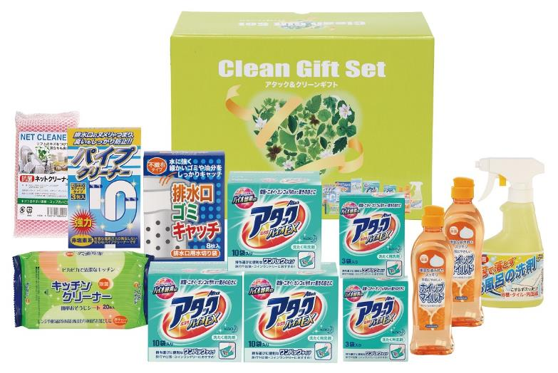 |  |  | 【商品番号】 6369 【パッケージサイズ】 322×228×120mm・2600ｇ 【個装形態】 化粧箱入 【入数】 6 【セット内容】 花王アタック（10包）×3・花王アタック（3包）×2・ホイップマイルド（台所洗剤・250ml）×2・お風呂の洗剤スプレー（300ml）×1・キッチンクリーナー（20P）×1・パイプクリーナー（3P）×1・排水口ゴミキャッチ（8P）×1・抗菌ネットクリーナー×1 【商品説明】 贈って喜ばれる毎日の暮らしの生活必需品 【備考】 12点セット 【生産国】 日本・中国

